Template
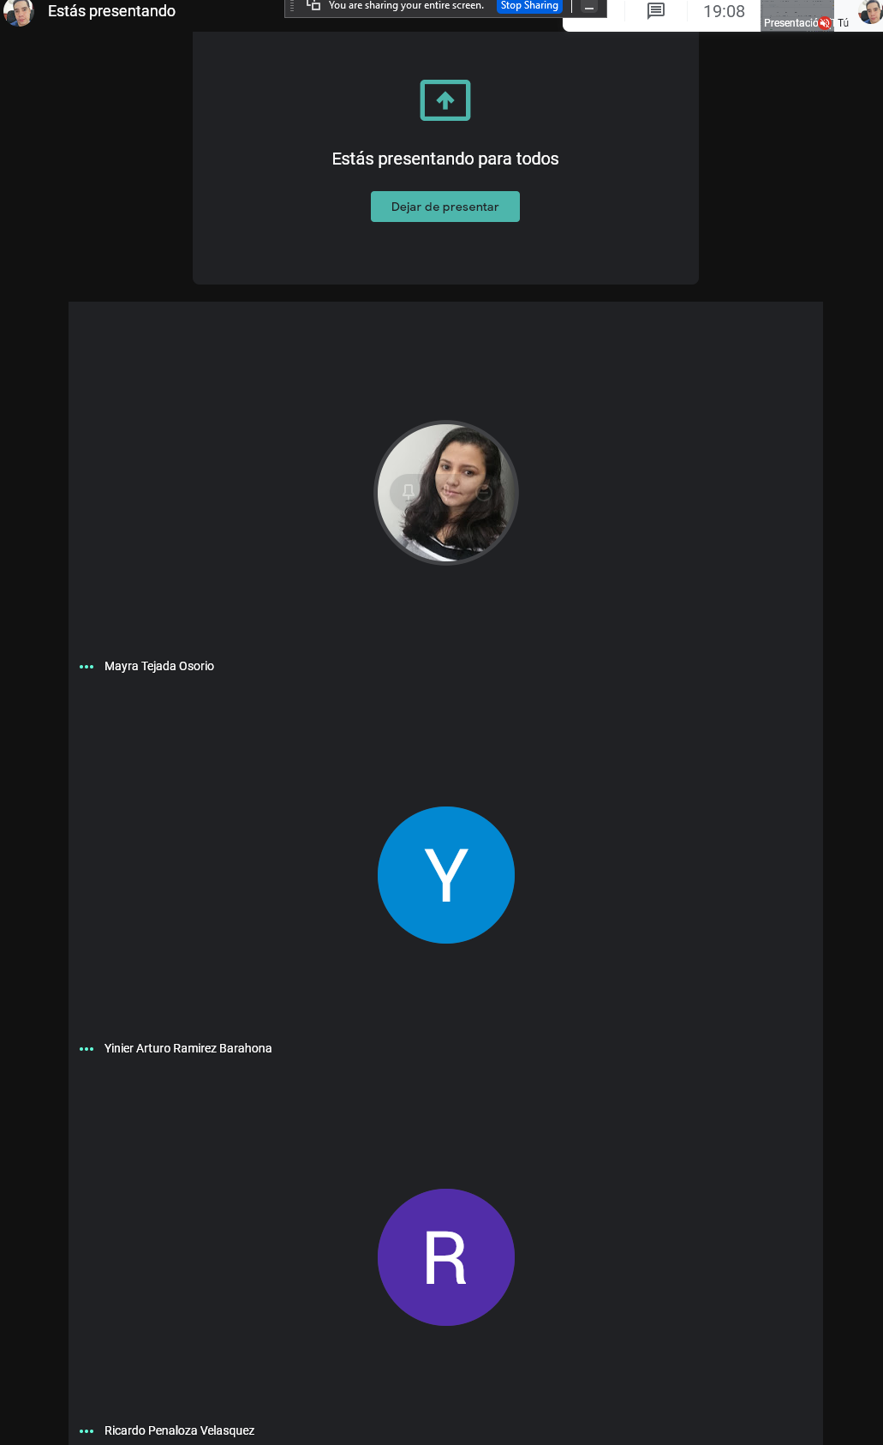
Requirements Engineering 2021 - 1
Juan David Mejia Ardila | Mayra Patricia Tejada Osorio | Yinier Arturo Ramirez Barahona | Ricardo Penaloza Velasquez
Activity Name | Bitacora 2 |  | ID: #T4
Assigned Member | Everyone
Last Updated | 2021-03-02
Description | Bitacora 4

Proxima Reunion

 | Mayra | Juan | Ricardo | Yinier | 2 Condicionales o Eventos
Tareas Semana pasada | HECHO | HECHO | HECHO | HECHO | 3 Dinamicas
Tarea | Causa Efecto | Kaos | 2 Condicionales o Eventos | Kaos | Kaos | Implicaciones
Tarea |  |  |  |  | Causa Efecto

